使用帮助
使用帮助 |  | 更新记录
步骤1：填写“项目信息统计”页的相关信息 |  | V1.0 新建表单
 |  | V1.1 1. 增加了“项目信息详表”页，将文档审查信息，文档测试信息，代码实现信息单独列出，便于绩效统计；将用例执行情况汇总和软件问题汇总表格添加至此页，用于文档编写时使用； 2. 测试用例单增加了测试人员，测试时间，测试结果列，用于记录测试结果及回归测试记录表使用； 3. 在测试用例单中增加了问题报告单编号自动填充的功能，可以根据执行结果自动生成问题报告单编号，并将此问题基本信息复制至问题报告单； 4. 问题报告单中增加了静态问题报告单的自动编号功能，可根据不同的测试阶段对问题报告单进行自动编号，并可根据问题等级自动填充修复优先级； 5. 评审表增加了“是否归零”和“备注列”，用于追踪对评审问题的处理状态；“评审员”列增加了“研制方”的选择，用于记录研制方的评审意见；
步骤2：填写“测试信息详表”相关信息。 测试前需要填写“文档审查规模”；测试完成后填写“文档测试规模”，“代码编写规模”，此页的其他信息是自动计算无须填写。 | 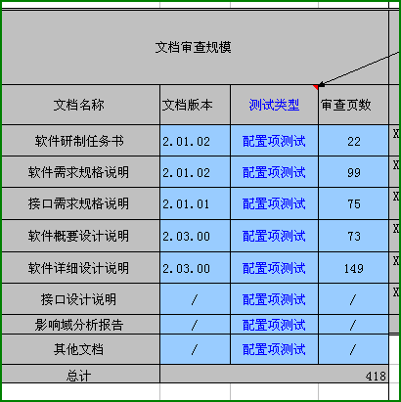 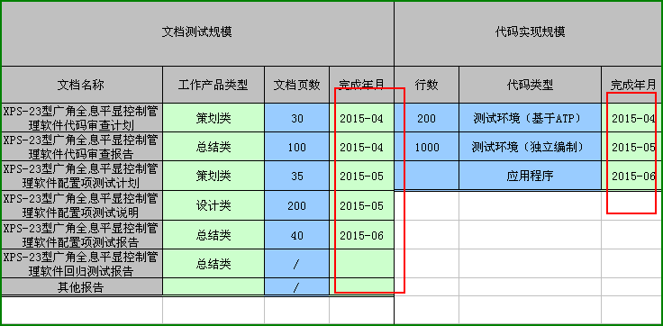 | V1.2 1.数据库中问题修复时间：删除“进一步协调”；责任人删除：“梁东方”，增加“牛婷婷，万辉”； 2.“项目信息统计”页，测试级别单元格有效性更新；“项目信息详表”页，测试类型列有效性更新； 3.修正在问题报告单为空时，用例自动编号VBA程序出错问题；修正在用例执行结果未填写时，不能自动编号的问题； 4.修正在使用按钮时，出现弹出错误的问题（找不到工程或库）； 5.表格所有公式重新编辑，修正在问题报告单有增删行操作时，导致可能存在的公式错误问题； 6.“测试信息详表”页增加问题统计功能； 7.增加软件问题统计表自动导出功能；增加配置项测试结果自动导出功能； 8.增加问题报告单的单独导入，导出功能； 9.根据新版的问题报告单增加“确认人，确认日期”列：问题解决及回归情况对应原有的“问题处理结果”列。 10.测试用例单增加“测试项名称”列；
步骤3：填写“测试对象”，并可使用滚动条查看各个表格内容 | 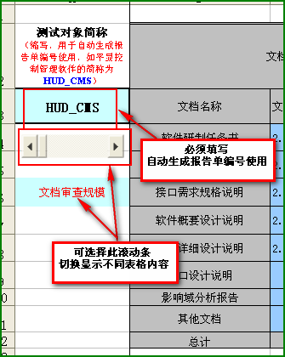 | V1.3 1、增加“项目基本信息”表单页，替换原有的“项目信息统计”表单页； 补充自动生成文档所需的内容，增加 a)软件简称 b)软件标识号\编程语言\开发环境\运行环境\软件等级 c)开发人员 d)软件标识\所属系统\系统简称 d)统计所需的内容，增加“是否紧急”字段 e)问题报告单增加是否为典型问题列，用于自动生成典型问题表格 2、增加“项目策划表”表单页： a)自动提取需求文档中的需求点默认只提取3.2节和3.3节； b)根据软件规模和需求个数自动计算测试工作量，并根据测试开始时间，计算测试结束时间（工作日）； c)自动完成一级计划及测试进度时间安排，可手动对结果进行调整； 3、用例单增加“发现问题数”列，用于统计各种类型用例发现的问题个数； 4、未执行用例不自动列入问题报告单编号，不自动设置问题个数； 5、问题报告单增加对回归测试的问题报告单的自动编号； 6、提供根据策划表单自动获取测试项的功能；
步骤4：测试用例单执行结束之后，单击”编号自动填充“按钮自动生成问题报告单编号，并在问题报告单中自动生成相应问题信息 | 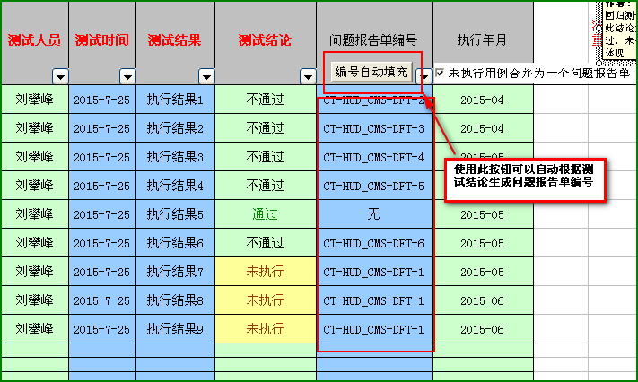 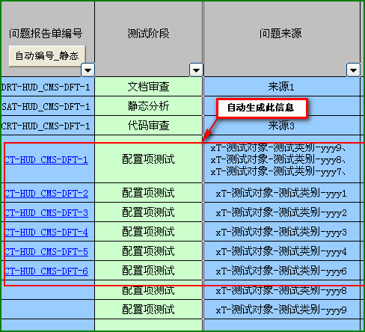
步骤5：测试报告单填写完毕之后，单击“自动编号_静态”按钮，可以自动完成问题报告单编号的填写
步骤6：问题等级填写完毕后，单击“问题修复优先级”列的“自动填充”按钮，可以自动完成填充 | 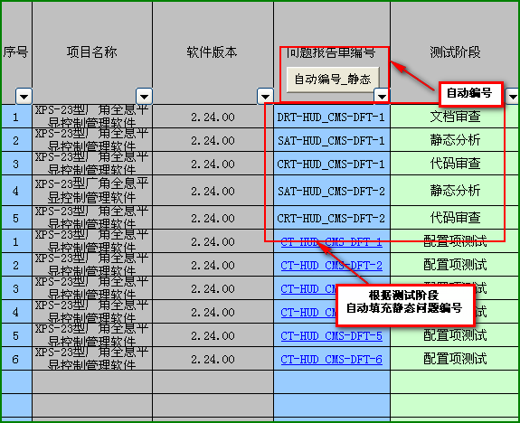 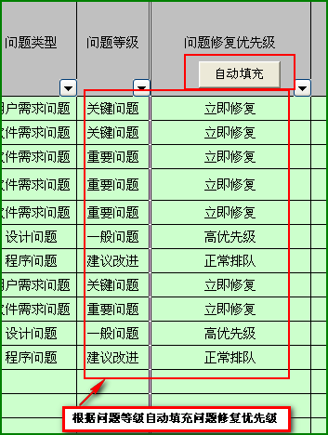
步骤7：在“评审表”页记录评审意见及修改状态

